Chi tiết địa chất
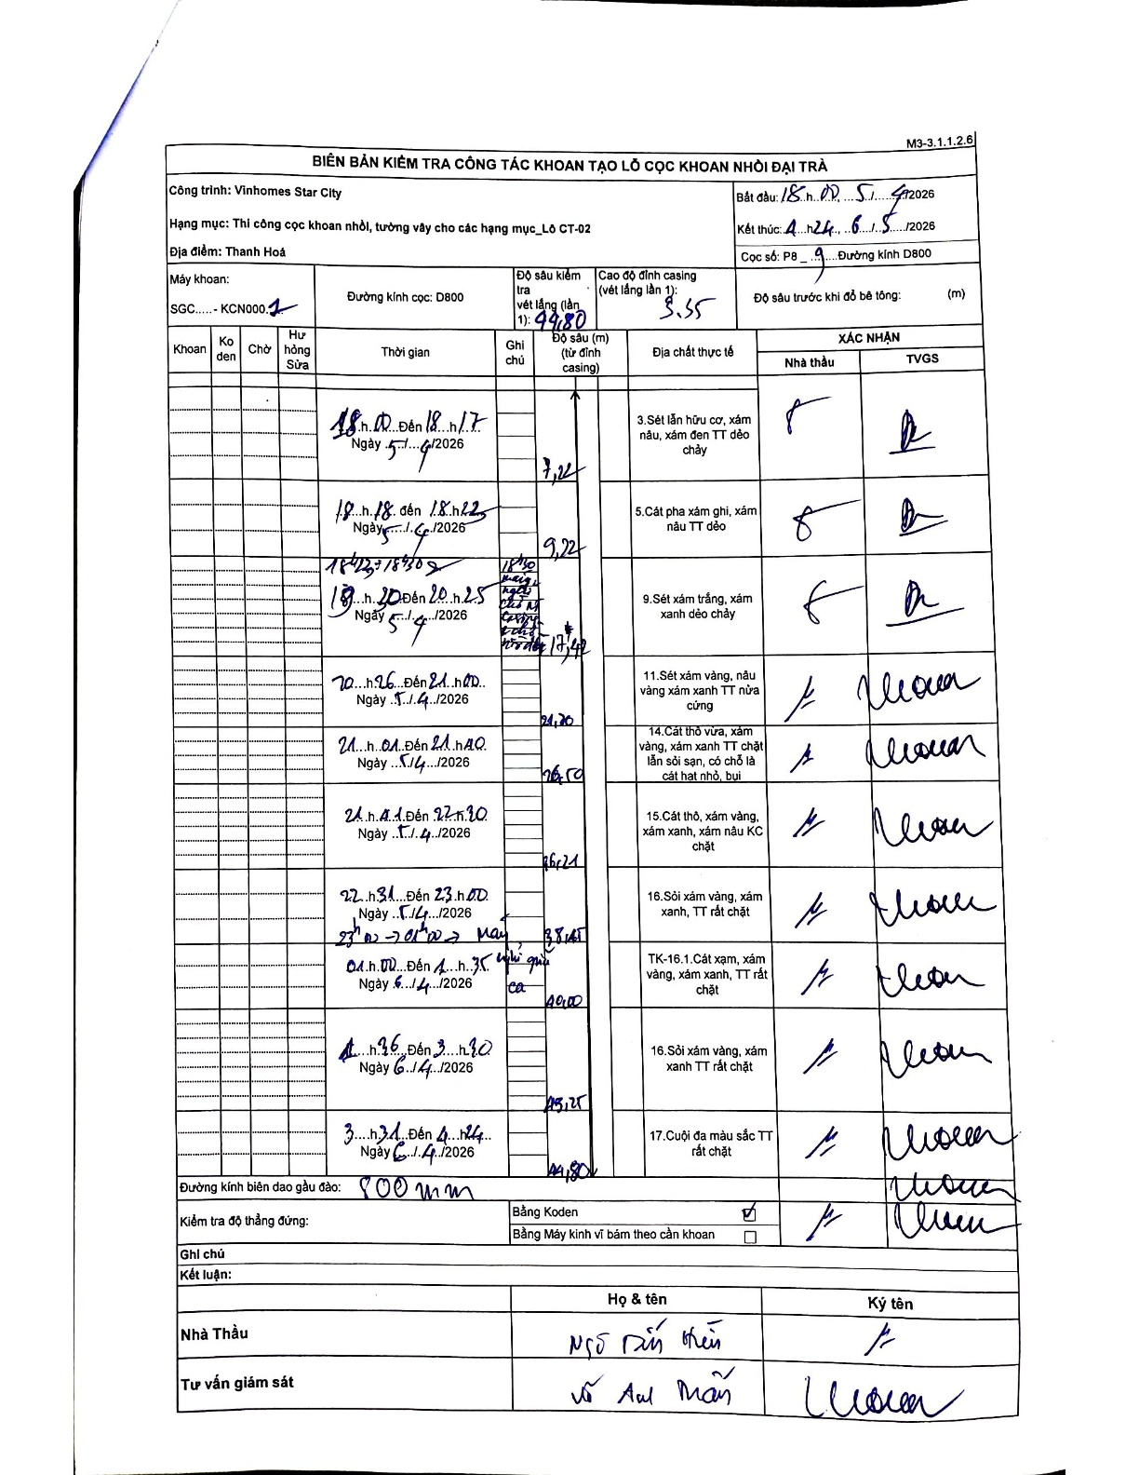
Dự án | Star City Thanh Hóa
Hạng mục | Thi công cọc khoan nhồi, tường vây cho các hạng mục_Lô CT-02
Tên bộ phận | Lô CT-02
Số hiệu cọc | P8-9
Tên Máy khoan | SGC-KCN0001
Đường kính | D800
Bắt đầu thi công | 15:00 05/04/2026
Kết thúc thi công | 04:24 06/04/2026

Địa chất TT | Đường kính | Mô tả lớp thiết kế | Từ (h) | Đến (h) | Cao độ từ | Cao độ đến | T.Gian (h) | Dài (m) | V (m/h) | Ghi chú
1 | D800 | Sét lẫn hữu cơ, xám nâu, xám đen TT dẻo chảy | 15:00 05/04/2026 | 18:17 05/04/2026 | -3.55 | -7.22 | 3.28 | 3.67 | 1.12 | Chiều dài tự tính: 7.22 - 3.55 = 3.67
2 | D800 | Cát pha xám ghi, xám nâu TT dẻo | 18:18 05/04/2026 | 18:42 05/04/2026 | -7.22 | -9.22 | 0.4 | 2 | 5 | Chiều dài tự tính: 9.22 - 7.22 = 2.0
3 | D800 | Sét xám trắng, xám xanh dẻo chảy | 18:42 05/04/2026 | 20:25 05/04/2026 | -9.22 | -17.42 | 1.72 | 8.2 | 4.78 | Khoan từ 18:42-18:50; 19:20-20:25; dừng nghỉ chờ xe bê tông
4 | D800 | Sét xám vàng, nâu vàng xám xanh TT nửa cứng | 20:26 05/04/2026 | 21:00 05/04/2026 | -17.42 | -21.7 | 0.57 | 4.28 | 7.55 | Chiều dài tự tính: 21.70 - 17.42 = 4.28
5 | D800 | Cát thô vừa, xám vàng, xám xanh TT chặt lẫn sỏi sạn, có chỗ là cát hạt nhỏ, bụi | 21:01 05/04/2026 | 21:40 05/04/2026 | -21.7 | -26.5 | 0.65 | 4.8 | 7.38 | Chiều dài tự tính: 26.50 - 21.70 = 4.80
6 | D800 | Cát thô, xám vàng, xám xanh, xám nâu KC chặt | 21:41 05/04/2026 | 22:30 05/04/2026 | -26.5 | -36.21 | 0.82 | 9.71 | 11.89 | Chiều dài tự tính: 36.21 - 26.50 = 9.71
7 | D800 | Sỏi xám vàng, xám xanh, TT rất chặt | 22:31 05/04/2026 | 23:00 05/04/2026 | -36.21 | -38.45 | 0.48 | 2.24 | 4.63 | Chiều dài tự tính: 38.45 - 36.21 = 2.24
8 | D800 | Cát xám, xám vàng, xám xanh, TT rất chặt | 01:00 06/04/2026 | 01:35 06/04/2026 | -38.45 | -40 | 0.58 | 1.55 | 2.66 | Nghỉ giao ca từ 23:00 5/4 đến 01:00 6/4
9 | D800 | Sỏi xám vàng, xám xanh TT rất chặt | 01:36 06/04/2026 | 03:30 06/04/2026 | -40 | -43.25 | 1.9 | 3.25 | 1.71 | Chiều dài tự tính: 43.25 - 40.00 = 3.25
10 | D800 | Cuội đa màu sắc TT rất chặt | 03:31 06/04/2026 | 04:24 06/04/2026 | -43.25 | -44.8 | 0.88 | 1.55 | 1.75 | Chiều dài tự tính: 44.80 - 43.25 = 1.55

ẢNH BIÊN BẢN GỐC

